DIA.LAB
MUNDO APRENDE
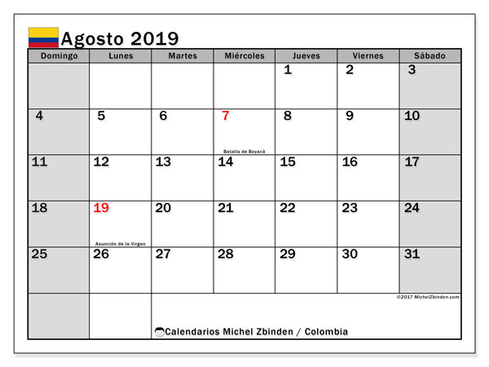

FECHA INICIAL | 01/08/2019
DIAS LABORADOS | 10
DIAS FESTIVOS | 07/08/2019
 | 19/08/2019

DIA.LAB

